Chi tiết địa chất
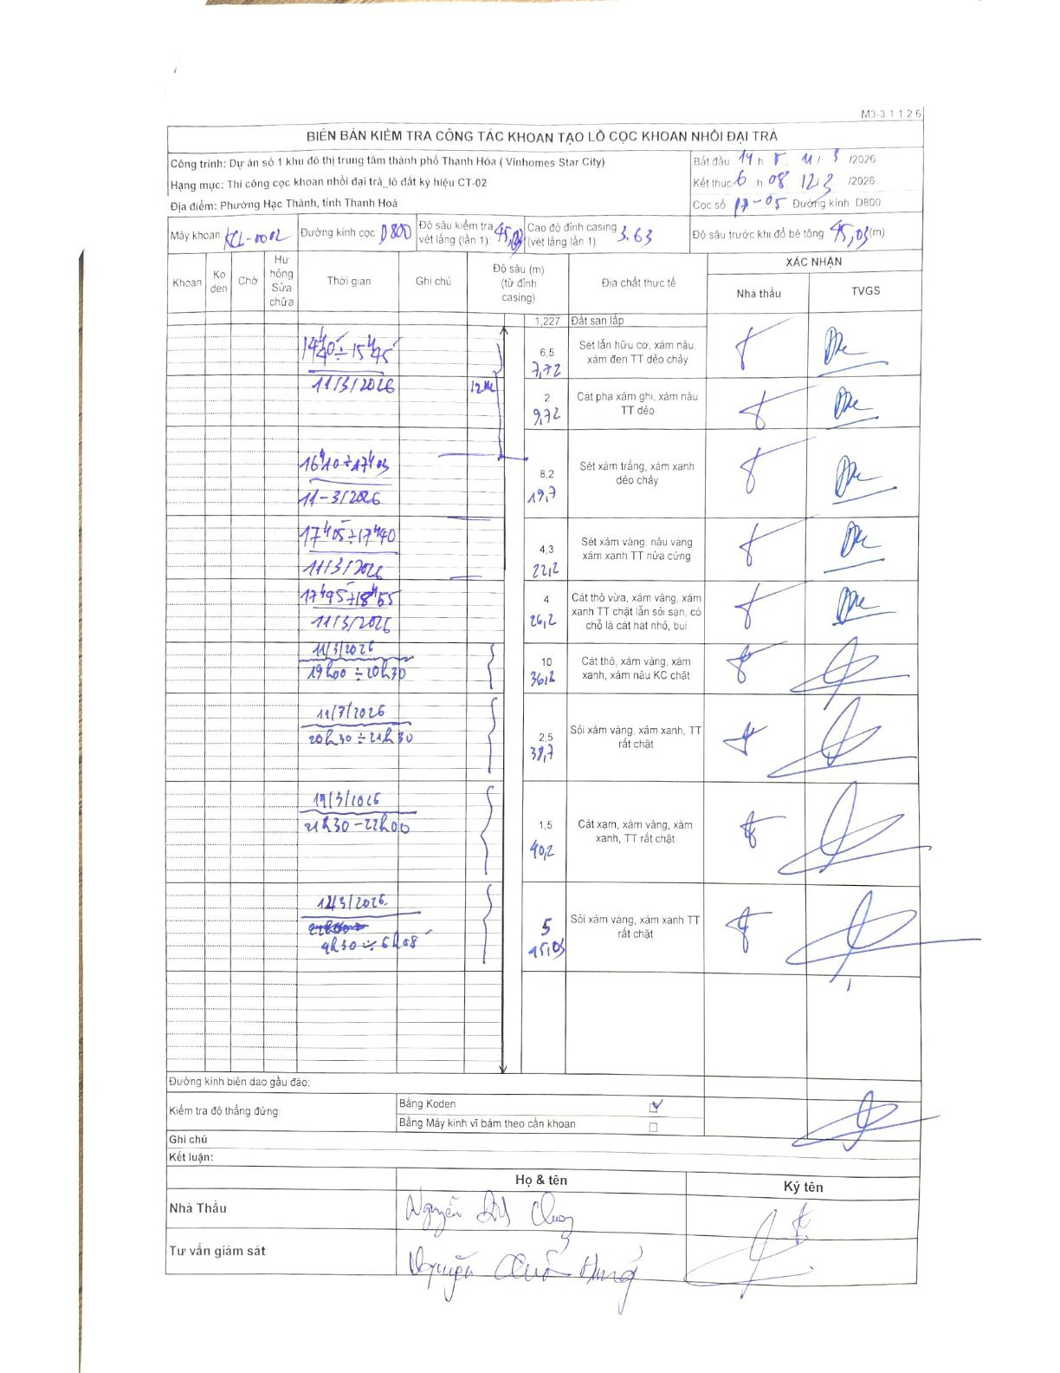
Dự án | Dự án số 1 khu đô thị trung tâm thành phố Thanh Hóa (Vinhomes Star City)
Hạng mục | Thi công cọc khoan nhồi đại trà_lô đất ký hiệu CT-02
Tên bộ phận | Phường Hạc Thành, tỉnh Thanh Hoá
Số hiệu cọc | 17-05
Biên bản số | KL-002
Đường kính | D800
Bắt đầu thi công | 14:15 11/03/2026
Kết thúc thi công | 08:12 12/03/2026

Địa chất TT | Đường kính | Mô tả lớp thiết kế | Từ (h) | Đến (h) | Cao độ từ | Cao độ đến | T.Gian (h) | Dài (m) | V (m/h) | Ghi chú
1 | D800 | Đất san lấp | 14:40 11/03/2026 | 14:50 11/03/2026 | 0 | -1.227 | 0.17 | 1.23 | 7.36 | Chiều dài lớp 1.227m
2 | D800 | Sét lẫn hữu cơ, xám nâu, xám đen TT dẻo chảy | 14:50 11/03/2026 | 15:45 11/03/2026 | 0 | -6.5 | 0.92 | 6.5 | 7.09 | Chiều dài lớp 6.5m
3 | D800 | Cát pha xám ghi, xám nâu TT dẻo | 15:45 11/03/2026 | 16:10 11/03/2026 | 0 | -2 | 0.42 | 2 | 4.8 | Chiều dài lớp 2m
4 | D800 | Sét xám trắng, xám xanh dẻo chảy | 16:10 11/03/2026 | 17:05 11/03/2026 | 0 | -8.2 | 0.92 | 8.2 | 8.95 | Chiều dài lớp 8.2m
5 | D800 | Sét xám vàng, nâu vàng xám xanh TT nửa cứng | 17:05 11/03/2026 | 17:40 11/03/2026 | 0 | -4.3 | 0.58 | 4.3 | 7.37 | Chiều dài lớp 4.3m
6 | D800 | Cát thô vừa, xám vàng, xám xanh TT chặt lẫn sỏi sạn, có chỗ là cát hạt nhỏ, bụi | 17:45 11/03/2026 | 18:55 11/03/2026 | 0 | -4 | 1.17 | 4 | 3.43 | Chiều dài lớp 4m
7 | D800 | Cát thô, xám vàng, xám xanh, xám nâu KC chặt | 19:00 11/03/2026 | 20:30 11/03/2026 | 0 | -10 | 1.5 | 10 | 6.67 | Chiều dài lớp 10m
8 | D800 | Sỏi xám vàng, xám xanh, TT rất chặt | 20:30 11/03/2026 | 21:30 11/03/2026 | 0 | -2.5 | 1 | 2.5 | 2.5 | Chiều dài lớp 2.5m
9 | D800 | Cát xám, xám vàng, xám xanh, TT rất chặt | 21:30 11/03/2026 | 22:00 11/03/2026 | 0 | -1.5 | 0.5 | 1.5 | 3 | Chiều dài lớp 1.5m
10 | D800 | Sỏi xám vàng, xám xanh TT rất chặt | 22:00 11/03/2026 | 06:08 12/03/2026 | 0 | -5 | 8.13 | 5 | 0.61 | Chiều dài lớp 5m, khoan xuyên đêm kết thúc 06h08 ngày hôm sau

ẢNH BIÊN BẢN GỐC

